Plan1
RELACIONAMENTOS EM POO | RELACIONAMENTOS EM POO
O que são os Relacionamentos em POO? | Relacionamentos: ocorrem quando os elementos de uma classe se relacionam com os elementos de outra classe. Na POO temos 3 tipos diferentes de relacionamentos dependendo do seu nível de entrelaçamento e grau de impacto sobre os elementos das classes relacionadas. Esses relacionamentos são: - Associação (Relacionamento Fraco - Muitos para Muitos); - Agregação (Relacionamento Médio - 1 para Muitos); - Composição (Relacionamento Forte - Relacionamento de Morte); OBS: Cuidado para não confundir com o conceito de Herança! Relacionamentos e Herança são conceitos diferentes.
O que é o conceito de Associação? | Associação: Ocorre quando temos classes completamente independentes entre si mas que eventualmente estarão relacionadas. A Associação é considerada um relacionamento muitos para muitos, onde não há herança e nem dependência entre elas, sua relação será totalmente eventual. Podemos exemplificá-la pela relação que existe entre professores e alunos, 1 aluno pode ter vários professores e 1 professor pode ter vários alunos. Um não depende do outro para existir. Professores podem existir sem alunos e e alunos podem existir sem professores, mas eventualmente eles terão de trabalhar juntos.
Como podemos representar uma Associação com ferramentas UML? | Uma Associação deve ser representada pelos seguintes elementos: - Relaciomento: uma seta que direciona para a classe atribuindo valores associados; - Grau de Relacionamento: é sempre muitos para muitos; OBS: esse é o grau de relacionamentos mais fraco, onde nenhum elemento depende do outro, esse é o tipo de relacionamento menos utilizado.
Ilustre o uso das ferramentas UML para ilustrar uma Associação | 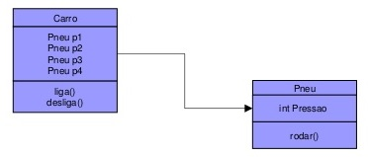
Como a Associação pode ser realizada no momento do desenvolvimento do código? | Primeiro: temos que ter 2 classes, onde uma será a Classe Abstraída - aquela que irá construir as instâncias que serão associadas - e a outra será a Classe associadora - aquela que irá coletar os objetos da outra classe; Segundo: vamos atribuir o elemento que desejamos associar a uma variável, depois vamos atribuir essa variável ao elemento da classe associadora; Terceiro: qualquer modificação acontecerá na variável, os elementos das classes são totalmente independentes;
O que é o conceito de Agregação? | Agregação: É o como chamamos um relacionamento entre duas ou mais classes, onde é possível que uma classe possa utilizar as instâncias da outra classe atribuíndo essas instâncias sobre os próprios objetos gerados na segunda classe e gerendo operações sobre essas instâncias. Quando um objeto recebe a instância de outra classe temos uma atribuição do tipo: "Tem 1", onde um objeto de uma classe contém outro objeto de outra classe. Esse tipo de dado recebe o nome de "Tipo Abstrato", pois ele é justamente objeto abstraído de uma classe, por isso recebe esse nome.
Como podemos representar uma Agregação com ferramentas UML? | Uma Agregação deve ser representada pelos seguintes elementos: - Relaciomento: uma linha com um losângulo na ponta onde a agregação está sendo recebida; - Multiplicidade: semelhante as cardinalidades em bancos de dados, a multiplicidade demonstra o número de interações que pode haver entre uma classe e outra para aquele tipo de relacionamento. Dentre esses números temos: 0..* (nenhum ou muitos) 1 (1 relacionamento de ambas as partes) 1..* (1 ou muitos) * (muitos relacionamentos de ambas as partes);
Ilustre o uso das ferramentas UML para ilustrar uma agregação | 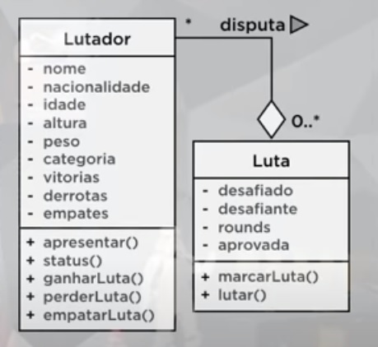
- reservada para a questão acima -
Como a Agregação pode ser realizada no momento do desenvolvimento do código? | Primeiro: temos que ter 2 classes, onde uma será a Classe Abstraída - aquela que irá construir as instâncias que serão agregadas - e a outra será a Classe Agregadora - aquela que irá agregar as instâncias da outra classe, geralmente dentro de um vetor; Segundo: devemos criar um método de inserção dos tipos abstratos para a classe agregadora; Terceiro: depois de atribuídos sobre a classe agregadora, é só utilizar os métodos sobre as instâncias;
RELACIONAMENTOS EM POO | RELACIONAMENTOS EM POO
O que é o conceito de Composição? | Composição: A composição é uma agregação que possui dependência entre os objetos, ou seja, se o objeto principal for destruído, os objetos que o compõe não podem existir mais. Há a chamada relação de morte, onde, se a classe principal for deletada as outras serão inutilizadas. Um exemplo é a relação entre uma a universidade e os departamentos. Além da universidade possuir vários departamentos, eles só podem existir se a universidade existir. Há uma dependência.
Como podemos representar uma Composição com ferramentas UML? | Uma Composição deve ser representada pelos seguintes elementos: - Relaciomento: uma linha com o Losângulo Preto na ponta da Classe Principal; - Grau de Relacionamento: é sempre um relacionamento de morte, se a classe principal morrer as outras morrem; OBS: esse é o grau de relacionamentos mais forte.
Ilustre o uso das ferramentas UML para ilustrar uma Composição
Como a Composição pode ser realizada no momento do desenvolvimento do código? | Primeiro: temos que ter 2 classes ou mais onde uma será a Classe Principal - aquela que irá compor as classes dependentes - e a(s) outra(s) será a Classe Dependente - aquela que irá ser inicializada pela Classe Principal; Segundo: temos que fazer com que o elemento dependente seja inicializado somente dentro da Classe Principal; Terceiro: qualquer modificação ou eliminação sobre a Classe Principal iria resultar em mudanças ou inutilização sobre as Classes Dependentes;

